Тест-кейсы
 |  |  |  |  |  |  | Провалено | 1 | 0 | 0 | 0 | 0
 |  |  |  |  |  |  | Пройденно | 1 | 0 | 0 | 0 | 0
 |  |  |  |  |  |  | Версия
 |  |  |  |  |  |  | Дата
 |  |  |  |  |  |  | Браузер | Chrome | Firefox | Safari | IE 11 | Opera
ID | Функциональная группа | Название теста |  | Подход |  | BUG |  | Результат | Результат | Результат | Результат | Результат
 |  |  | Предусловие | Шаги | Ожидаемый результат |  | Приоритет
1 | Навигация | Переход с главной страницы в каталог товаров |  | Нажать на кнопку "Каталог товаров" на глвной странице | Переход на страницу каталога товаров |  |  | passed
6 |  | Переход в личный кабинет со страницы благодарности |  | На странице благодарности нажать кнопку "Личный кабинет" | Переход на страницу личного кабинета и страницу истории заказов
3 |  | Переход в корзину с главной страницы |  | Нажать на кнопку "Корзина" на главной странице | Переход на страницу корзины
7 |  | Возврат в каталог товаров с корзины |  | Нажать на кнопку "Продолжить покупки" | Открывается страница каталога товаров
2 | Корзина | Добавление товара в корзину со страницы товара |  | Нажать на кнопку "Добавить в корзину" | Товар добавлен в корзину,пользователь остается на странице товара |  |  | failed
4 |  | Оформление заказа | Пользователь должен быть авторизован | 1)Нажать на кнопку "Оформить заказ" 2)Заполнить контактные данные 3)Подтвердить заказ | Переход на страницу благодарности
8 |  | Оплата товара | Пользователь должен быть авторизован | 1)На этапе оплаты товара,ввести способ оплаты и заполнить пустые поля 2)Нажать на кнопку "Оплатить" | Переход на страницу подтверждения успешной оплаты
5 |  | Переход на страницу благодарности |  | Завершить оформление заказа и подтвердить его | Переход на страницу личного кабинета с информацией о заказе
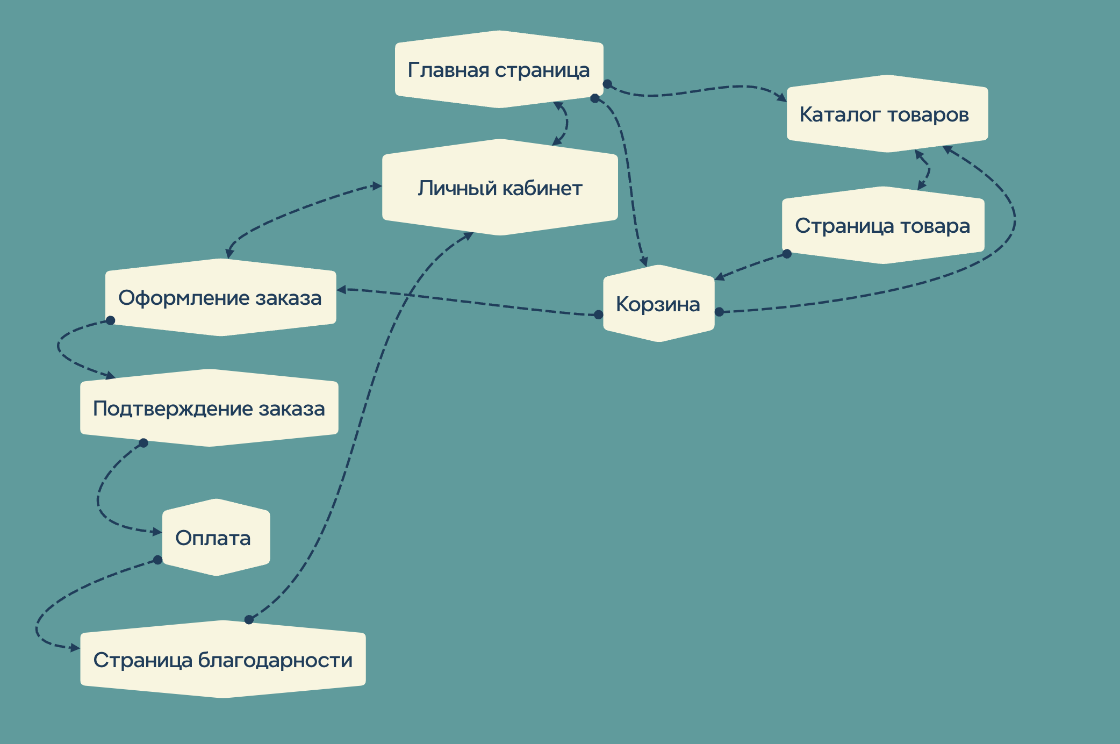
9
10
11
12
13
14
15
16
17
18
19
20
21
22
23
24
25
26
27
28
29
30
31
32
33
34
35
36
37
38
39
40
41
42
43
44
45
46
47
48
49
50
51
 |  | Общее количество тестов |  | 8

